Planilla de Cotizacion
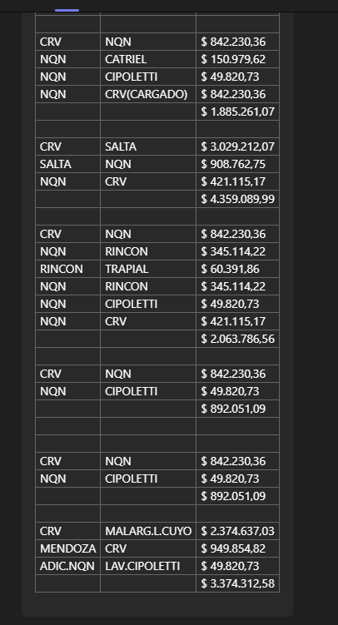
TC |  | 821.9 |  | Ref: Cotización Divisas Venta |  |  |  |  |  |  |  | GE
 |  | 10.00% |  | Impuesto pais |  |  |  |  |  |  |  | 5.50%
Situación | Descripción | Denominación comercial | Costo Rep [USD/lt] dic-23 | Cantidad [Lts] | Imp Pais | Flete [USD/Bde] | CR con flete [USD/lt] | Precio unitario | K | Costo total USD] | Venta Total [USD] | CP | CP
Pluspetrol Dic 22 | Desemulsionante | DBN1680 | 3.46 | 18,000 | 0.35 | 0.08 | 3.88 | 5.84 | 1.5033 | 69,917 | 105,102 | 29,405 | 28.0%
Pluspetrol Dic 22 | Desemulsionante | DBN1682 | 4.27 | 18,000 | 0.43 | 0.08 | 4.78 | 6.45 | 1.3507 | 85,955 | 116,100 | 23,760 | 20.5%

 |  |  |  |  |  |  |  | Con 1,7% desc
 |  |  |  |  |  |  |  | 1.70%

